상품제안서
루온스(LUONS) 미니 손선풍기 탁상거치대,가방고리형 HD-K9 | 상품코드: F32756

 |  |  |  |  |  |  | 02-412-0044 | www.easy1.co.kr
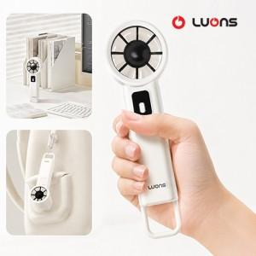

【상세/제작정보】 | 인쇄 : 100개이상 무료 / 100개이하 통합 3만원 선물포장 : 개당 300원 배송비 : 박스당 (100개) 4,000원 부가세별도

【인쇄/포장옵션】 | 레이저 / 포장지포장

【공급단가】 | 수량 | 100~ | 300~ | 500~ | 1,000~ | 3,000~
*VAT별도 | 단가 | 8,640원 | 8,490원 | 8,280원 | 8,130원 | 7,920원

【상품 URL】 | https://easy1.co.kr:443/src/goods_detail.php?gdno=32756

